商品管理
画面仕様書 |  |  |  | システム名称 |  |  | ハギビス |  |  |  | 作成日

名称 |  | frmProductManagement.css |  | No |  |  |  |  |  |  | 作成者

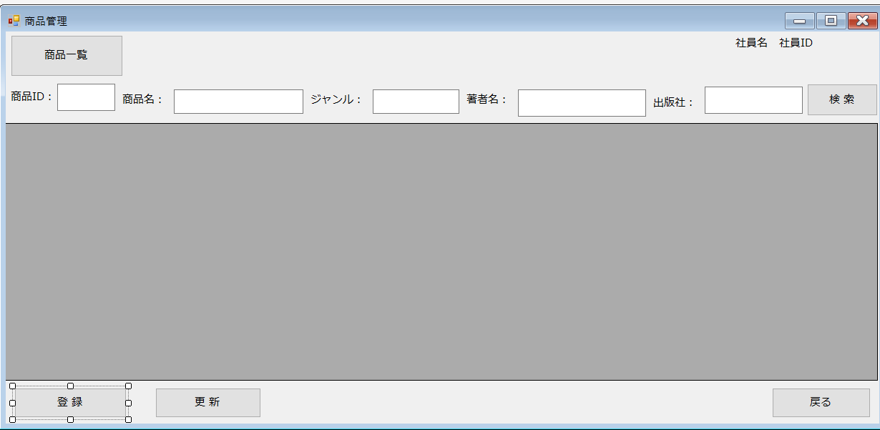
 |  |  |  |  |  |  |  | 画面詳細
②
③
①
 |  |  |  |  |  |  |  | フォーム名 |  | 商品管理
⑥
⑧
⑩
⑫
④
⑤
⑦
⑨
⑪
⑬
⑭
 |  |  |  |  |  |  |  | 画面サイズ

 |  |  |  |  |  |  |  | 背景色

⑮
 |  |  |  |  |  |  |  | 文字種類
 |  |  |  |  |  |  |  |  |  | メイリオ
 |  |  |  |  |  |  |  | 文字サイズ

 |  |  |  |  |  |  |  | 文字色

 |  |  |  |  |  |  |  | 画面説明

 |  |  |  |  |  |  |  |  | 商品の管理をする画面
 |  |  |  |  |  |  |  |  | ⑤⑦⑨⑪⑬に入力した情報から商品を検索できる。
 |  |  |  |  |  |  |  |  | ⑯を押すと商品登録画面に移動する。
⑯
⑰
⑱
 |  |  |  |  |  |  |  |  | ⑰を押すと確認のメッセージボックスが表示され、「はい」を押すとdatagridviewに直接変更をした商品情報に更新される。

 |  |  |  |  |  |  |  |  | ②③には今ログインしてる社員の名前とIDが表示される

 |  |  |  |  |  |  |  |  |  |  |  | FPM
 | 名前 | Name | 使用コントロール | 文字形式 | 初期値 | 必須入力 | TAB順 | 桁制限 | その他
1 | 商品一覧 | FPMPlistBtn | button |  |  |  | 1 |  | 全商品の一覧表をdatagridviewに表示する |  |  |  |  | Product | 商品 | pro
2 | 社員名 | FPMNamelbl | label | 全角 |  |  |  | 20 | ログイン時に使用した社員IDから社員名を取得し表示する
3 | 社員ID | FPMIDlbl | label | 半角 |  |  |  | 7 | ログイン時に使用した社員IDを表示する |  |  |  | Author |  | 著者 | aut
4 | 商品ID： | label1 | label | 全角 |  |  |  |  | 商品ID:と表示
5 | 商品ID | FPMPidTbox | textbox | 半角 |  |  | 2 | 10 | 検索したい商品の商品IDを入力するテキストボックス |  |  |  | publisher |  | 出版社 | pub
6 | 商品名： | label2 | label | 全角 |  |  |  |  | 商品名：と表示
7 | 商品名 | FPMProTbox | textbox | 全角 |  |  | 3 | 60 | 検索したい商品の名前を入力するテキストボックス |  |  |  | register |  | 登録 | regi
8 | ジャンル： | label3 | label | 全角 |  |  |  |  | ジャンル：と表示
9 | ジャンル | FPMGenreTbox | textbox | 全角 |  |  | 4 | 30 | 検索したい商品のジャンルを入力するテキストボックス
10 | 著者名： | label4 | label | 全角 |  |  |  |  | 著者名：と表示
11 | 著者名 | FPMAutTbox | textbox | 全角 |  |  | 5 | 30 | 検索したい商品の著者名を入力するテキストボックス
12 | 出版社： | label5 | label | 全角 |  |  |  |  | 出版社：と表示
13 | 出版社 | FPMPubTbox | textbox | 全角 |  |  | 6 | 30 | 検索したい商品の出版社を入力するテキストボックス
14 | 検索 | FPMSearchBtn | button |  |  |  | 7 |  | 入力した条件で検索する
15 | 一覧表示 | FPMDatagridview | datagridview |  |  |  |  |  | 検索条件に一致するデータを表示する
16 | 登録 | FPMRegiBtn | button |  |  |  | 8 |  | 商品登録画面に移動するボタン
17 | 更新 | FPMUpdateBtn | button |  |  |  | 9 |  | 確認のメッセージボックスが表示され、datagridviewに直接変更した情報に更新する。
18 | 戻る | FPMBackBtn | button |  |  |  | 10 |  | ホーム画面に戻るボタン
19
20
21
22
23
24
25
26
27
28
29
30
31
32

その他

